Гидравлика
Перфорация, мм | 5
Ширина канала в месте установки решетки, мм | 1,100
Губина канала в месте установки решетки, мм | 2,600 |  | Гидравлический расчет решеток ЭРПЭ |  |  |  |  | Характеристики фильтровальных элементов
Зазор воды до верха канала, мм | 500 |  | Степень засорения, % | Уровень в канале за решеткой, мм | Живое сечение ф-го полотна, м2 | Скорость в прозорах, м/с | Потери напора на решетке, мм | Диаметр перфорации, мм | Толщина металла при ширине до 900 мм, мм | Толщина металла при ширине более 900 мм, мм | Открытая поверхность, % | коэф геометрии отверстия
Уровень воды в канале перед решеткой, мм | 2100 |  | 0 | 1998 | 0.80 | 1.00 | 102 | 2 | 1.5 | 2.0 | 22.70% | 0.49
Боковой зазор на сторону между рамой и стенкой канала, мм | 50 |  | 5 | 1986 | 0.76 | 1.05 | 114 | 3 | 1.5 | 2.0 | 35.40% | 0.49
Ширина порога рамы решетки, мм | 94 |  | 10 | 1971 | 0.72 | 1.11 | 129 | 4 | 1.5 | 2.0 | 29.60% | 0.62
Ширина фильтровального полотна, мм | 812 |  | 15 | 1954 | 0.68 | 1.18 | 146 | 5 | 1.5 | 2.0 | 39.00% | 0.62
Угол установки решетки к горизонту, град | 60 |  | 20 | 1934 | 0.64 | 1.25 | 166 | 6 | 1.5 | 2.0 | 45.20% | 0.62
Высота порога решетки, мм | 162 |  | 25 | 1909 | 0.6 | 1.33 | 191 | 8 | 1.5 | 2.0 | 48.00% | 0.62
Площадь фильтровального экрана, м2 | 2.03 |  | 30 | 1879 | 0.56 | 1.43 | 221
Живое сечение фильтровального экрана, м2 | 0.80 |  | 35 | 1841 | 0.52 | 1.54 | 259
Расчетная скорость воды в канале перед решеткой, м/с | 0.35 |  | 40 | 1794 | 0.48 | 1.67 | 306
Расчетная максимальная скорость воды в прозорах, м/с | 1 |  | 45 | 1733 | 0.44 | 1.82 | 367
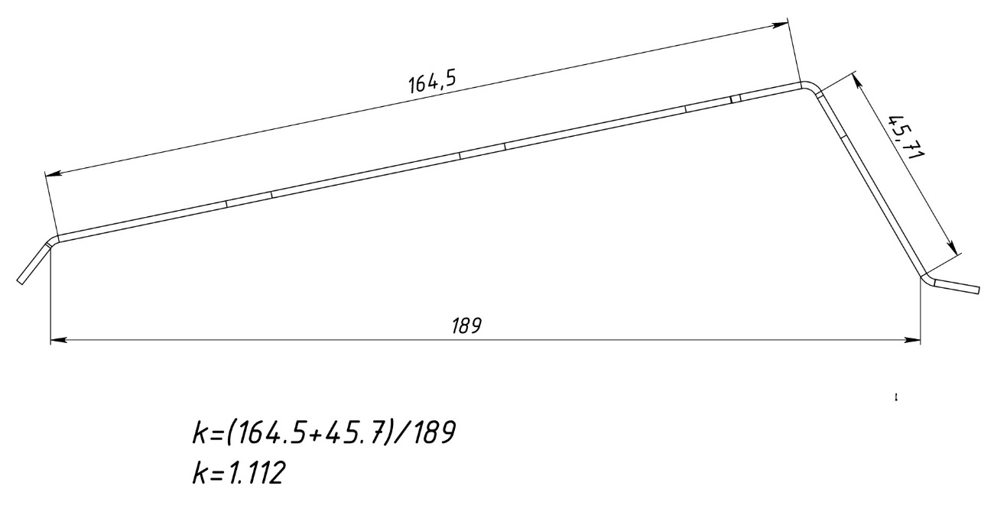
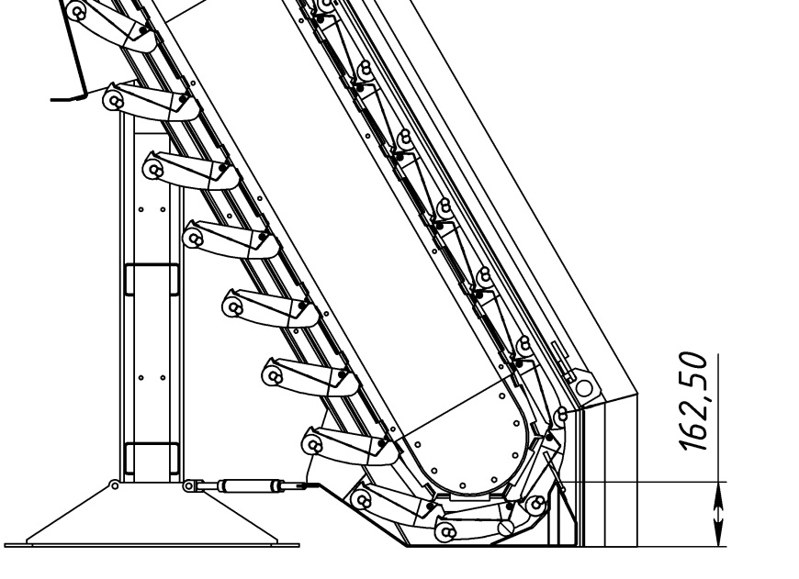
Максимальная производительность по чистой воде, м3/ч | 2880 | 2880
Коэффициент геометрии отверстия | 0.62

